Накладная-№3
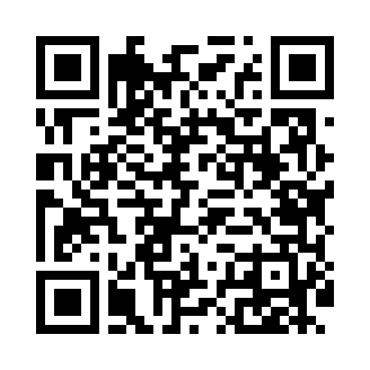
Номер товарно-транспортной накладной: |  |  | Торговый представитель: Amriyev Muhammad
Поставщик: Toshkent falcon fly 2 |  |  | Телефон торгового представителя: +998972880505
Дата отгрузки: 01.11.2025 |  |  | Контрагент: """" Klient
Дата консигнации: |  |  | Адрес:
Доставщик: |  |  | Телефон:
Телефон доставщика:
Время заказа: 01.11.2025 15:59:22
№ | Штрих-код | Название товаров (работ,услуг) | Количество | Количество в кейсе | Цена | Сумма
 |  |  | 70 |  |  | 225.6
1 | 6973958651034 | Швабра с ведром из пластмассы MSD92 XP-18-11 | 2 | 2 шт. | 10.40 | 20.80
2 | 6951253544527 | Швабра с ведром из пластмассы XBJ18 XP-18-7 | 1 | 1 шт. | 11 | 11
3 | 6972019090010 | Ручной совок с веником для уборки пола 62-180 7 DB-83-94 | 1 | 1 шт. | 6.20 | 6.20
4 | 6938397012020 | Швабра для мытья пола 739-5053 DB-83-170 | 2 | 2 шт. | 2.20 | 4.40
5 | 6974479420031 | Швабра для мытья пола 176-835-30 DB-83-163 | 3 | 3 шт. | 1.70 | 5.10
6 | 6957754300143 | Швабра для мытья пола 848-D03A DB-83-165 | 3 | 3 шт. | 1.80 | 5.40
7 | 6920697916030 | Щетка для унитаза 56-1603 DB-83-183 | 2 | 2 шт. | 1.80 | 3.60
8 | 6954569525458 | Швабра для мытья пола 862 DB-83-131 | 2 | 2 шт. | 2.10 | 4.20
9 | 6988011013698 | Набор для ванной комнаты, аксессуары, 8033-6, DB-13-69 | 2 | 2 шт. | 10.40 | 20.80
10 | 6920240023444 | Коврик для ванной и туалета, чехол для крышки унитаза 50*80CM XP-23-44 | 5 | 5 шт. | 3.90 | 19.50
11 | 6920240023420 | Коврики напольные для ванной комнаты 50*80CM XP-23-42 | 1 | 1 шт. | 4.40 | 4.40
12 | 6920240023031 | Коврики напольные для ванной комнаты 60*60CM XP-23-3 | 2 | 2 шт. | 8 | 16
13 | 6920240023260 | Коврики напольные для комнаты марокканский ст иль 50*80CM XP-23-26 | 7 | 7 шт. | 1.40 | 9.80
14 | 6920240023826 | Коврики напольные для ванной комнаты 43*73CM XP-23-82 | 3 | 3 шт. | 2.10 | 6.30
15 | 6920240023833 | Коврики напольные для ванной комнаты 50*80CM XP-23-83 | 6 | 6 шт. | 1.20 | 7.20
16 | 6920240023871 | Коврики напольные для ванной комнаты 43*73CM XP-23-87 | 7 | 7 шт. | 2.90 | 20.30
17 | 6920240023925 | Коврики напольные для ванной комнаты 40*90 XP -23-92 | 3 | 3 шт. | 3 | 9
18 | 6920240023857 | Коврики напольные для ванной комнаты 58*88 XP -23-85 | 4 | 4 шт. | 3 | 12
19 | 6920240023932 | Коврики напольные для ванной комнаты 38*68 XP -23-93 | 8 | 8 шт. | 1.50 | 12
20 | 6920240023499 | Коврики напольные для ванной комнаты 50*80CM XP-23-49 | 2 | 2 шт. | 4.80 | 9.60
21 | 6920240023437 | Коврики напольные для ванной комнаты 50*80CM XP-23-43 | 4 | 4 шт. | 4.50 | 18
Итого: 225.6$|->UZS: 2,820,000.00

